CP
Diseño de Casos de Prueba / Funcionalidad Matricularse en nuevo curso |  |  | Ejecucion

Id de Caso | CP001 |  | Resultado Obtenido
Nombre de Caso de prueba | Ingreso a la Escuela Tecnica |  | Stopper: Al ingresar al modulo de Aplicativos no se muestra oferta educativa, no se realiza regsitro del curso
Estado del Caso de Prueba | Fallido
Responsable | Analista 2 |  | Observaciones o Comentarios
Objetivo | Ingresar al modulo de Escuela Tecnica y registrar un curso |  | No permite la selección de un curso ya que no muestra oferta de cursos, no se realiza registro a ningun curso
Precondiciones | Autenticación a la plataforma Choucair Academy
Paso a Paso | 1. Seleccionar modulo Universidad Choucair |  | Evidencia
 | 2. Seleccionar la opción de Escuela Tecnica |  | 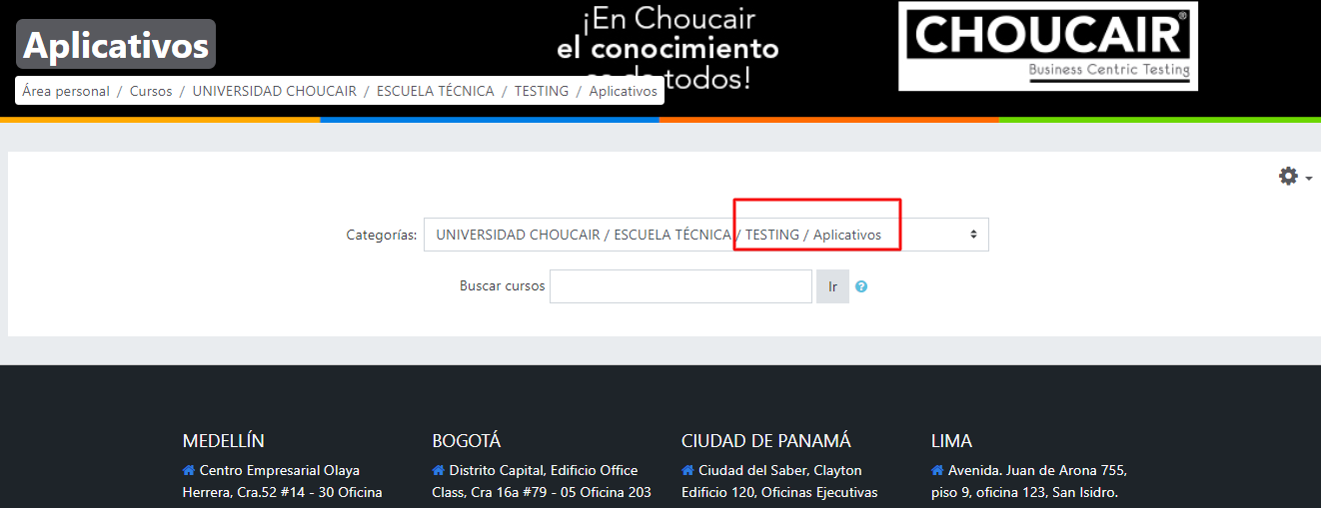
 | 3. Seleccionar la opcion de Testing
 | 4. Seleccionar la opcion de Aplicativos
 | 5. Seleccionar un curso de los ofertados
 | 6. Verificar registro del curso de manera exitosa
Resultado esperado del caso de prueba | Registro al curso seleccionado por el usuario en categoria Aplicativos

Id de Caso | CP002 |  | Resultado Obtenido
Nombre de Caso de prueba | Ingreso a la Escuela Tecnica |  | Se realiza el ingreso a la subcategoría y se selecciona un curso de manera exitosa
Estado del Caso de Prueba | OK
Responsable | Analista 2 |  | Observaciones o Comentarios
Objetivo | Ingresar al modulo de Escuela Tecnica y registrar un curso
Precondiciones | Autenticación a la plataforma Choucair Academy
Paso a Paso | 1. Seleccionar modulo Universidad Choucair |  | Evidencia
 | 2. Seleccionar la opción de Escuela Tecnica |  | 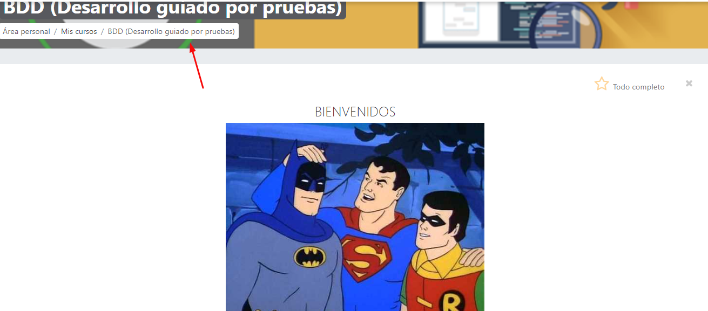
 | 3. Seleccionar la opcion de Testing
 | 4. Seleccionar la opcion de Herramientas de Apoyo
 | 5. Seleccionar un curso de los ofertados (BDD)
 | 6. Verificar registro del curso de manera exitosa
Resultado esperado del caso de prueba | Registro al curso seleccionado por el usuario en categoría Herramientas de Apoyo

Id de Caso | CP003 |  | Resultado Obtenido
Nombre de Caso de prueba | Ingreso a la Escuela Corporativa |  | Se realiza el ingreso a la subcategoría y se selecciona un curso de manera exitosa
Estado del Caso de Prueba | OK
Responsable | Analista 2 |  | Observaciones o Comentarios
Objetivo | Ingresar al modulo de Escuela Corporativa y regsitrar un curso
Precondiciones | Autenticación a la plataforma Choucair Academy
Paso a Paso | 1. Seleccionar modulo Universidad Choucair |  | Evidencia
 | 2. Seleccionar la opción de Escuela Corporativa |  | 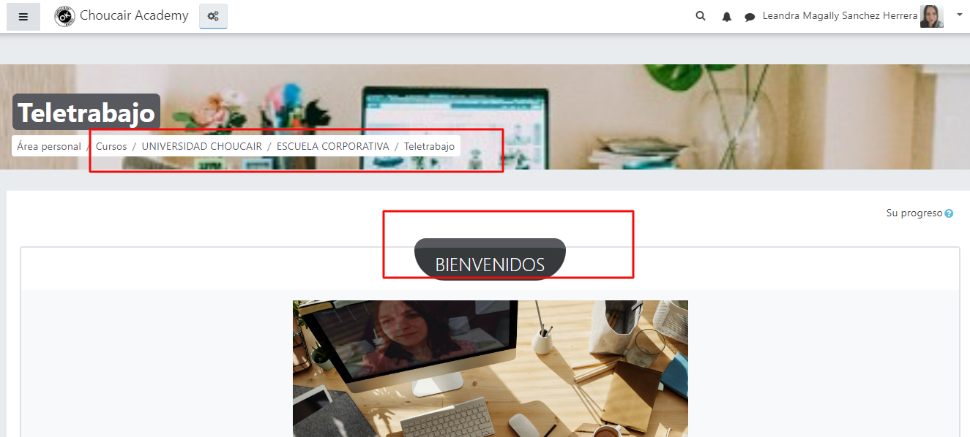
 | 3. Seleccionar un curso ofertado (Teletrabajo)
 | 4. Verificar registro del curso de manera exitosa
Resultado esperado del caso de prueba | Registro al curso seleccionado por el usuario en categoria Escuela Corporativa

Id de Caso | CP004 |  | Resultado Obtenido
Nombre de Caso de prueba | Ingreso a la Escuela Administrativa |  | No permite el registro al curso
Estado del Caso de Prueba | Fallido
Responsable | Analista 2 |  | Observaciones o Comentarios
Objetivo | Ingresar al modulo de Escuela Administrativa y registrar un curso |  | Al parecer el usuario no cuenta con los permisos requeridos para el registro del curso
Precondiciones | Autenticación a la plataforma Choucair Academy
Paso a Paso | 1. Seleccionar modulo Universidad Choucair |  | Evidencia
 | 2. Seleccionar la opción de Escuela de Administrativa |  | 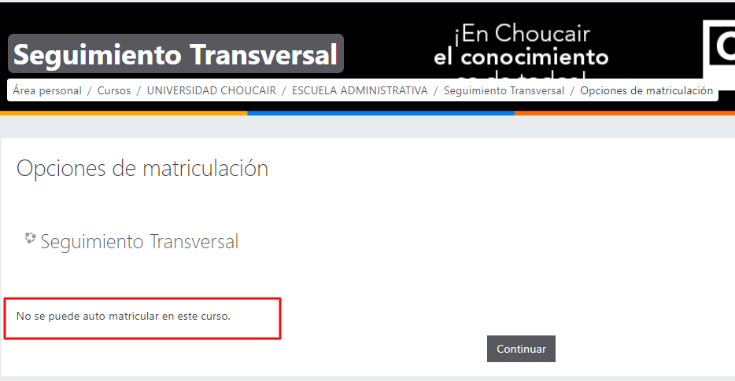
 | 3. Seleccionar un curso ofertado (seguimineto transversal)
 | 4. Verificar registro del curso de manera exitosa
Resultado esperado del caso de prueba | Registro al curso seleccionado por el usuario en categoria Escuela Administrativa

Id de Caso | CP005 |  | Resultado Obtenido
Nombre de Caso de prueba | Ingreso a la Escuela de Gerencia |  | No permite el registro al curso
Estado del Caso de Prueba | Fallido
Responsable | Analista 2 |  | Observaciones o Comentarios
Objetivo | Ingresar al modulo de Escuela de Gerencia y registrar un curso |  | Al parecer el usuario no cuenta con los permisos requeridos para el registro del curso
Precondiciones | Autenticación a la plataforma Choucair Academy
Paso a Paso | 1. Seleccionar modulo Universidad Choucair |  | Evidencia
 | 2. Seleccionar la opción de Escuela de Gerencia
 | 3. Seleccionar un curso ofertado (Definicion de productos de valor)
 | 4. Verificar registro del curso de manera exitosa
 | Registro al curso seleccionado por el usuario en categoria Escuela Administrativa

Resultado esperado del caso de prueba | Registro al curso seleccionado por el usuario en categoria Escuela de Gerencia | 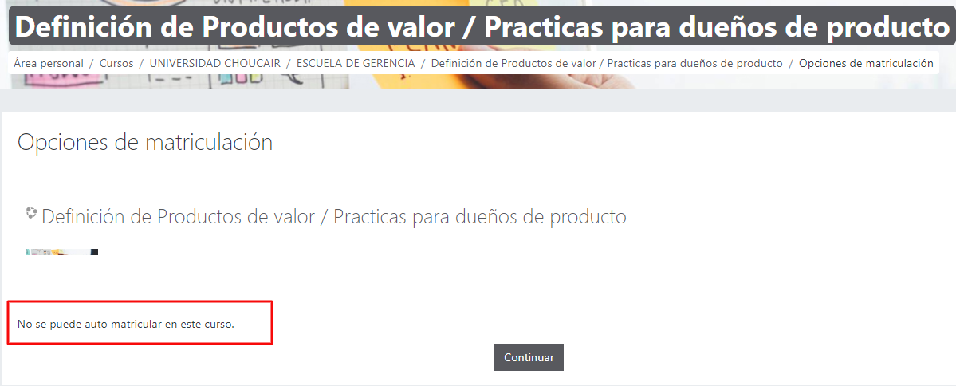

Id de Caso | CP006 |  | Resultado Obtenido
Nombre de Caso de prueba | Ingreso a la Escuela de Crecimiento y Desarrollo |  | Se realiza el ingreso a la subcategoría y se selecciona un curso de manera exitosa
Estado del Caso de Prueba | OK
Responsable | Analista 2 |  | Observaciones o Comentarios
Objetivo | Ingresar al modulo de Escuela de Crecimiento y Desarrollo y registrar un curso
Precondiciones | Autenticación a la plataforma Choucair Academy
Paso a Paso | 1. Seleccionar modulo Universidad Choucair |  | Evidencia
 | 2. Seleccionar la opción de Escuela de Crecimiento y Desarrollo |  | 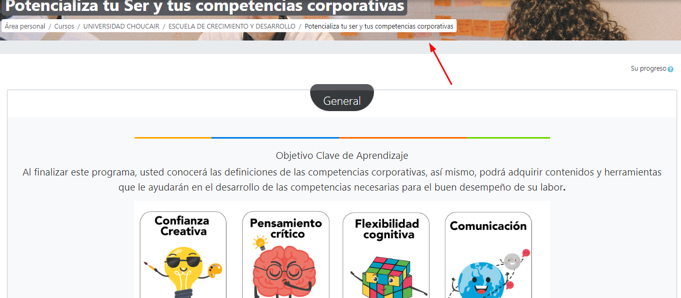
 | 3. Seleccionar un curso ofertado (Potencializa tu Ser y tus competencias corporativas)
 | 4. Verificar registro del curso de manera exitosa

Resultado esperado del caso de prueba | Registro al curso seleccionado por el usuario en categoria Escuela de Crecimiento y Desarrollo

Prioridad bug
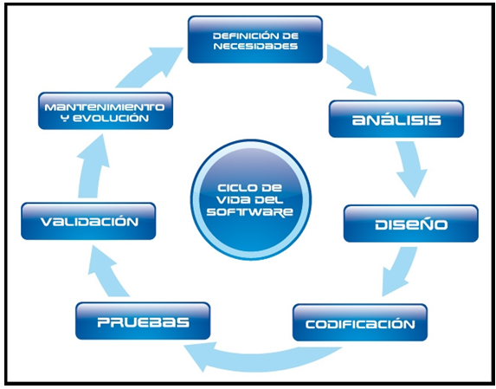
Severidad/Prioridad | Criterios | Tiempo Atención (*) | IMPACTO
1 | Interrupción de una aplicación critica | 4 hrs | 0 | Mejora
 | Más de 20 usuarios de las aplicaciones críticas de la empresa afectados. |  | 1 | Critico
 | Error grave en el sistema que materialmente afecte el negocio |  | 2 | Alta
2 | Interrupción de las actividades críticas de un grupo de usuarios | 1 día | 3 | Media
 | q Error en el sistema que no afecte materialmente al negocio. |  | 4 | Baja
3 | Error que no afecta las actividades críticas de los usuarios. | 2 días
 | Impacto para un pequeño número de usuarios.
4 | Los problemas de Nivel de Severidad 4 son los no categorizados en las otras severidades. | Tiempo Acordado

